NEWTON
CRECIMIENTO DE POBLACION DE UNA BACTERIA

 | Cuanto sera la poblacion para el dia 100?

Dias | Poblacion Bacteriana | nivel 1 | nivel 2 | nivel 3 | nivel 4 | nivel 5 | nivel 6 | nivel 7 | nivel 8 | nivel 9 | nivel 10
30 | 1000 | 16.666666667 | 0 | 0 | -1.0288065844E-05 | 2.4005486968E-07 | -3.2388355434E-09 | 3.0846052794E-11 | -2.2302905819E-13 | 1.232050039E-15 | -4.8535304566E-18
60 | 1500 | 16.666666667 | 0 | -0.0012345679012 | 2.5720164609E-05 | -3.4293552812E-07 | 3.2388355434E-09 | -2.2680921172E-11 | 1.0962445233E-13 | -2.24009098E-16
90 | 2000 | 16.666666667 | -0.11111111111 | 0.0018518518519 | -2.5720164609E-05 | 2.4005486968E-07 | -1.5241579028E-09 | 3.6289473875E-12 | 4.9141995873E-14
120 | 2500 | 10 | 0.055555555556 | -0.0012345679012 | 1.0288065844E-05 | -3.4293552812E-08 | -7.6207895138E-10 | 1.5423026397E-11
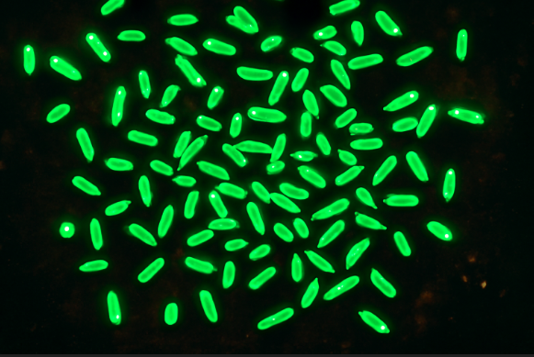
150 | 2800 | 13.333333333 | -0.055555555556 | 1.5419764231E-19 | 5.1440329218E-06 | -1.7146776406E-07 | 2.476756592E-09
180 | 3200 | 10 | -0.055555555556 | 0.00061728395062 | -2.0576131687E-05 | 2.743484225E-07
210 | 3500 | 6.6666666667 | 0 | -0.0018518518519 | 2.0576131687E-05
240 | 3700 | 6.6666666667 | -0.16666666667 | 0.00061728395062
270 | 3900 | -3.3333333333 | -0.11111111111
300 | 3800 | -10
330 | 3500

100 | 2214.6162561

LAGRANGE

CASOS DE INFLUENZA

 | Dias | INFECTADOS
 | 30 | 160 | Primero hallamos los L
 | 60 | 180
 | 90 | 200 | L0 | -0.041152263374
 | 120 | 340 | L1 | 0.22633744856
 | 150 | 400 | L2 | -0.54320987654
 | 180 | 450 | L3 | 0.90534979424
 | 210 | 500 | L4 | 0.45267489712
 | 240 | 600
 | 270 | 400
 | 300 | 500
 | 320 | 600

X | 170 | 419.01

